VSCodeフォルダ構成図
app
templates
images
WEBサーバのVSCodeのフォルダ構成
 | / |  | / |  |  | / |  |  | /
DeskTop |  |  |  |  |  |  |  |  |  | note.jpg

 |  | run.py |  |  | app.py |  |  | index.html

 |  |  |  | はフォルダの意味（DeskTop以外）

 |  |  |  |  |  |  | 画像部分はお試しで行っている最中です。

WEBサーバ実行画面
実行画面① |  | 実行画面②

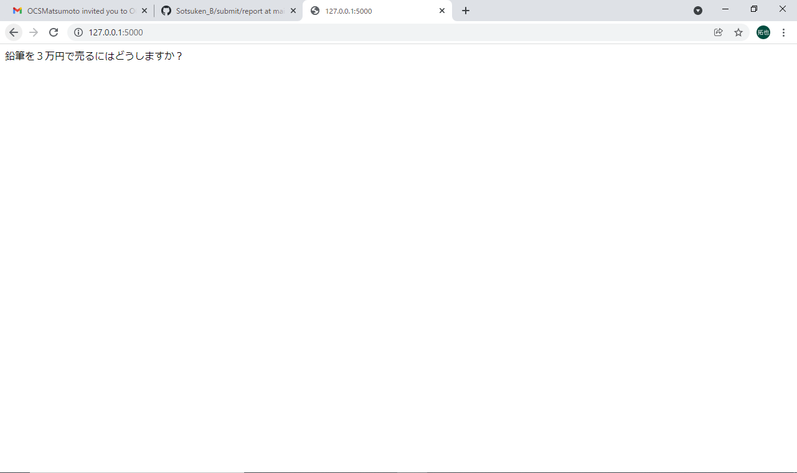
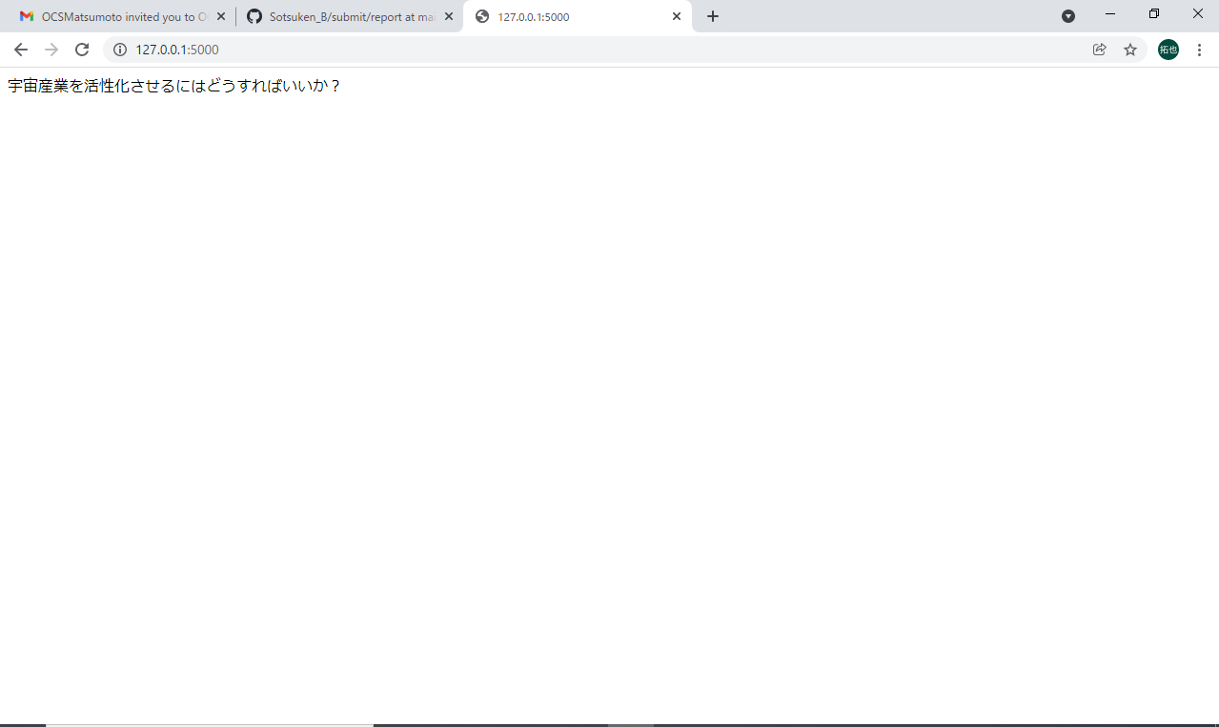

実行画面③

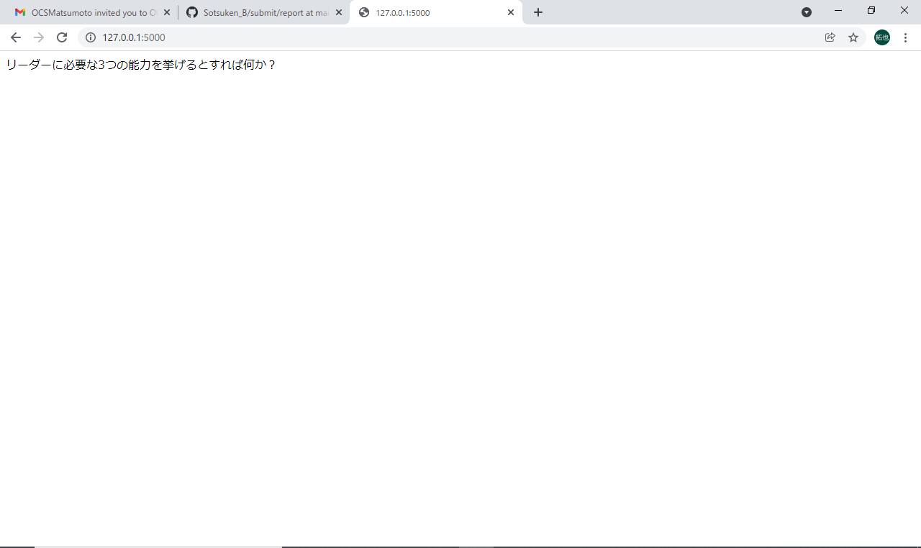
 | それぞれランダムに表示される。（同じテーマが連続で表示される場合もあり）

